2.3.健康情報入力完了画面
2.3.健康情報入力完了画面
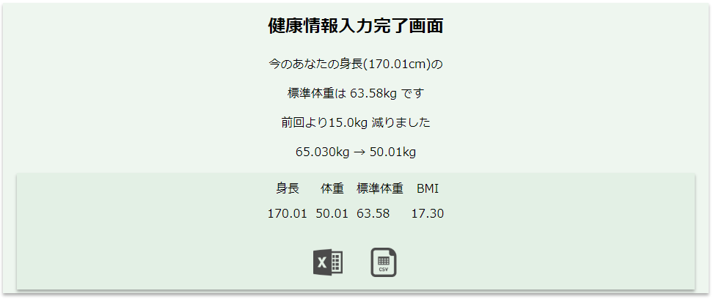

2.3.1.画面レイアウト

2.3.2.処理詳細

2.3.3.DB処理

2.3.4.備考

